วัน
 |  |  |  |  |  |  |  |  |  |  |  |  |  |  |  |  |  |  |  |  |  |  |  |  |  |  | ลิฟท์ช่องที่
 |  |  |  | บริษัท โตโยต้านนทบุรี ผู้จำหน่ายโตโยต้า จำกัด
ผู้จัดการศูนย์บริการ |  |  | ผช.ผจก./เจ้าหน้าที่ แผนกซ่อมบำรุง | ตารางการตรวจเช็คและบำรุงรักษา ลิฟท์ยกรถ 2 เสา (คานล่าง) เดือน...........................พ.ศ..................... |  |  |  |  |  |  |  |  |  |  |  |  |  |  |  |  |  |  |  |  |  |  | ผู้รับผิดชอบ
 |  |  |  | แผนก.........................................................สาขา............................................

ประจำวัน | ลำดับ | รายการตรวจเช็ค | รายละเอียดในการตรวจเช็ค |  | 1 | 2 | 3 | 4 | 5 | 6 | 7 | 8 | 9 | 10 | 11 | 12 | 13 | 14 | 15 | 16 | 17 | 18 | 19 | 20 | 21 | 22 | 23 | 24 | 25 | 26 | 27 | 28 | 29 | 30 | 31
 | 1 | การรั่วของกระบอก | ต้องไม่มีคราบน้ำมันรั่วซึมระหว่างแกนลูกสูบกับซีลกันฝุ่น
 |  | ไฮโดรลิค | ระดับน้ำมันในถังต้องไม่ต่ำกว่า MIN
 | 2 | ระบบ Safety Lock | เมื่อทดสอบกดปุ่มให้ล็อคลิฟท์ ระบบกลไกล็อคต้องทำงาน
 |  |  | หรือให้โยกแขนล็อคลิฟท์ ระบบกลไกล็อคต้องทำงาน
 | 3 | การล็อคของแขนยกรถ | ดูที่เฟืองล็อคที่ปลายแขน ขณะที่ยกลิฟท์ขึ้นจากพื้นล่างสุด
 |  |  | เมื่อยกลิฟท์ขึ้นแล้วแขนต้องถูกล็อค
 | 4 | ยางรองยกรถ | ต้องอยู่ในสภาพดี ไม่ฉีกขาด ขาต่อไม่เสียรูปทรง
 |  |  | และน็อตยึดยางรองขาลิฟท์ต้องแน่น มีครบ (ตามรุ่น)
 | 5 | ความต่างระดับแขนลิฟท์ | ยกลิฟท์ขึ้นให้แขนลิฟท์อยู่ที่ระดับอ้างอิง แขนลิฟท์ซ้าย
 |  |  | และขวา อยู่เสมอกันหรือต่างกันไม่เกิน 5 cm
 | 6 | โซ่/สลิงและลูกรอก | โซ่/สลิงไม่มีรอยแตก ฉีกขาด และไม่เป็นสนิม ลูกรอกต้อง
 |  |  | หมุนได้คล่องตัวในช่วงที่ใช้งาน มีคราบจารบีบางๆที่โซ่/สลิง
 | 7 | ชุดควมคุมลิฟท์ | เมนสวิตช์, ปุ่มกดขึ้น-ลง, คันโยก ต้องอยู่ในสภาพสมบูรณ์
 |  |  | และสามารถใช้งานได้ตามปกติ (ตามรุ่น)
 | 8 | การขึ้น - ลง ของลิฟท์ | เมื่อกดลิฟท์ขึ้นตัวแขนลิฟท์มีการ ขึ้น-ลง ที่ราบเรียบไม่สะดุด
 |  | และสวิตช์ตัดสูงสุด | และเมื่อลิฟท์ขึ้นสูงจนแตะตัวลิมิต ระบบต้องหยุดทำงานทันที
ลงชื่อผู้รับผิดชอบ
ลงชื่อผู้ตรวจสอบ(หัวหน้างาน)
ü
ข้อปฏิบัติ |  |  |  | สัญลักษณ์ | บันทึกปัญหาที่พบและแนวทางการแก้ไข
û
1. ต้องตรวจเช็คตามหัวข้อที่กำหนดก่อนเริ่มปฏิบัติงานทุกวัน |  |  |  | ปกติ | วันที่ |  |  |  |  | ปัญหาที่พบ |  |  |  |  |  |  |  |  |  | แนวทางแก้ไข |  |  |  |  |  |  |  |  |  | ผู้บันทึก
2. หากพบว่าลิฟท์มีปัญหาให้แจ้งหัวหน้าช่างทันที |  |  |  | ไม่ปกติ
3. ลิฟท์ที่ผิดปกติหรือใช้งานไม่ได้ต้องแขวนป้ายห้ามใช้งาน และแจ้งหัวหน้า |  |  |  | แก้ไขแล้ว
ให้รีบดำเนินการแจ้งซ่อมตามขั้นตอน

เอกสารฉบับที่ / วันที่ออกเอกสาร / วันที่มีผลบังคับใช้ : 4 /20/06/2563 / 01/07/2563 |  |  |  |  |  |  |  |  |  |  |  |  |  |  |  |  |  |  |  |  |  |  |  |  |  |  |  |  |  | EF-OFF-170

เดือน
บริษัท โตโยต้านนทบุรี ผู้จำหน่ายโตโยต้า จำกัด
ตารางการตรวจเช็คและบำรุงรักษา ลิฟท์ยกรถแบบ 2 เสา (คานล่าง) พ.ศ...............
แผนก.......................................สาขา......................

ประจำเดือน | ลำดับ | รายการตรวจเช็ค | รายละเอียดในการตรวจเช็ค |  | ......ม.ค. | ......ก.พ. | .......มี.ค. |  | ......เม.ย. | ......พ.ค. | ......มิ.ย. | ......ก.ค. | ......ส.ค. | .......ก.ย. | .......ต.ค. | ......พ.ย. |  | ........ธ.ค.
 | 1 | การรั่วของกระบอก | ต้องไม่มีคราบน้ำมันรั่วซึมระหว่างแกนลูกสูบกับซีลกันฝุ่น
 |  | ไฮโดรลิค | ระดับน้ำมันในถังต้องไม่ต่ำกว่า MIN
 | 2 | ระบบ Safety Lock | เมื่อทดสอบกดปุ่มให้ล็อคลิฟท์ ระบบกลไกล็อคต้องทำงาน
 |  |  | หรือให้โยกแขนล็อคลิฟท์ ระบบกลไกล็อคต้องทำงาน
 | 3 | การล็อคของแขนยกรถ | ดูที่เฟืองล็อคที่ปลายแขน ขณะที่ยกลิฟท์ขึ้นจากพื้นล่างสุด
 |  |  | เมื่อยกลิฟท์ขึ้นแล้วแขนต้องถูกล็อค
 | 4 | ยางรองยกรถ | ต้องอยู่ในสภาพดี ไม่ฉีกขาด ขาต่อไม่เสียรูปทรง
 |  |  | และน็อตยึดยางรองขาลิฟท์ต้องแน่น มีครบ (ตามรุ่น)
 | 5 | ความต่างระดับแขนลิฟท์ | ยกลิฟท์ขึ้นให้แขนลิฟท์อยู่ที่ระดับอ้างอิง แขนลิฟท์ซ้าย
 |  |  | และขวา อยู่เสมอกันหรือต่างกันไม่เกิน 5 cm
 | 6 | โซ่/สลิงและลูกรอก | โซ่/สลิงไม่มีรอยแตก ฉีกขาด และไม่เป็นสนิมลูกรอกต้อง
 |  |  | หมุนได้คล่องตัวในช่วงที่ใช้งาน มีคราบจารบีบางๆที่โซ่/สลิง
 | 7 | ชุดควมคุมลิฟท์ | เมนสวิตช์, ปุ่มกดขึ้น-ลง, คันโยก ต้องอยู่ในสภาพสมบูรณ์
 |  |  | และสามารถใช้งานได้ตามปกติ (ตามรุ่น)
 | 8 | การขึ้น - ลง ของลิฟท์ | เมื่อกดลิฟท์ขึ้นตัวแขนลิฟท์มีการ ขึ้น-ลง ที่ราบเรียบไม่สะดุด
 |  | และสวิตช์ตัดสูงสุด | และเมื่อลิฟท์ขึ้นสูงจนแตะตัวลิมิต ระบบต้องหยุดทำงานทันที
 | 9 | น็อตยึดฟันล็อคแขนลิฟท์ | น็อตยึดฟันล็อคแขนลิฟท์ต้องแน่นไม่คลายตัว (ตามรุ่น)
 | 10 | สกรูยึดฐานลิฟท์ทั้งหมด | ต้องไม่ชำรุดและขัดแน่นทุกตัว (8 ตัว / 1 เสา)
ลงชื่อผู้ตรวจเช็ค (ช่างซ่อมบำรุง)
ลงชื่อผู้ตรวจสอบ (หัวหน้างาน)
ü
ข้อปฏิบัติ |  |  |  | สัญลักษณ์ | บันทึกปัญหาที่พบและแนวทางการแก้ไข
û
1. ต้องตรวจเช็คตามหัวข้อที่กำหนดก่อนเริ่มปฏิบัติงานทุกวัน |  |  |  | ปกติ | วันที่ |  |  | ปัญหาที่พบ |  |  |  |  | แนวทางแก้ไข |  |  |  | ผู้บันทึก
2. หากพบว่ามีปัญหาให้แจ้งหัวหน้าช่างทันที |  |  |  | ไม่ปกติ
3. กรณีพบความผิดปกติหรือใช้งานไม่ได้ต้องแขวนป้ายห้ามใช้งาน |  |  |  | แก้ไขแล้ว
และแจ้งหัวหน้าให้รีบดำเนินการแจ้งซ่อมตามขั้นตอน

เอกสารฉบับที่ / วันที่ออกเอกสาร / วันที่มีผลบังคับใช้ : 4 /20/06/2563 / 01/07/2563 |  |  |  |  |  |  |  |  |  |  |  |  |  |  |  |  |  |  | EF-OFF-170

ลิฟท์คานล่าง TPL 4.0
บริษัท โตโยต้านนทบุรี ผู้จำหน่ายโตโยต้า จำกัด
ตารางการตรวจเช็คและบำรุงรักษา ลิฟท์ยกรถ 2 เสา (คานล่าง)
ยี่ห้อ CEEGOS รุ่น TPL 4.0

6
6
1
8
9

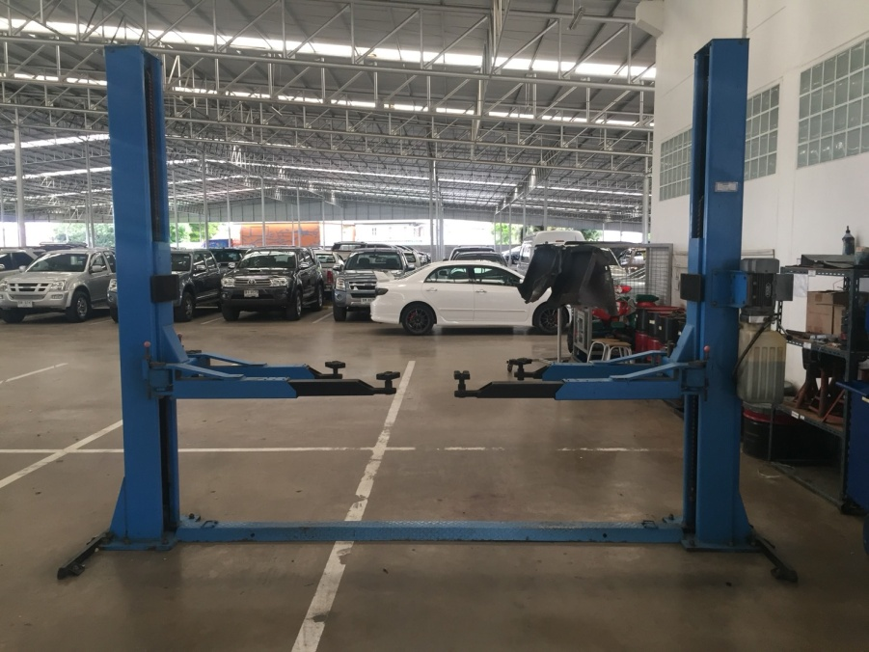

7
2
3

6
10

4
5
ระดับต่างกันไม่เกิน 5 cm.

ลำดับ | รายการตรวจเช็ค |  |  | รายละเอียดในการตรวจเช็ค
1 | การรั่วของกระบอกไฮโดรลิค |  |  | ต้องไม่มีคราบน้ำมันรั่วซึมระหว่างแกนลูกสูบกับซีลกันฝุ่น, ระดับน้ำมันในถังต้องไม่ต่ำกว่า MIN
2 | ระบบ Safety Lock |  |  | เมื่อทดสอบโยกแขนล็อคลิฟท์ ระบบกลไกล็อคต้องทำงาน (มีเสียงดัง "แต๊ก" เมื่อกดแขนลิฟท์ขึ้น)
3 | การล็อคของแขนยกรถ |  |  | ดูที่เฟืองล็อคที่ปลายแขน ขณะที่ยกลิฟท์ขึ้นจากพื้นล่างสุด เมื่อยกลิฟท์ขึ้นแล้วแขนต้องถูกล็อค
 |  |  |  | ไม่สามารถหมุนได้อีก
4 | ยางรองยกรถ |  |  | ต้องอยู่ในสภาพดีไม่ฉีกขาด ขาต่อไม่เสียรูปทรง และน็อตยึดยางรองขาลิฟท์ต้องแน่น มีครบ 4 ตัว/1 ก้อน
5 | ความต่างระดับแขนลิฟท์ |  |  | ยกลิฟท์ขึ้นให้แขนลิฟท์อยู่ที่ระดับอ้างอิง แขนลิฟท์ซ้ายและขวา อยู่เสมอกันหรือต่างกันไม่เกิน 5 cm
6 | โซ่และลูกรอก |  |  | ตัวโซ่ไม่มีรอยร้าวหรือแยก และไม่เป็นสนิม ลูกรอกต้องหมุนได้คล่องตัวในช่วงที่ใช้งาน
 |  |  |  | หล่อลื่นด้วยการทาจาระบีบางๆ ที่สายโซ่
7 | ชุดควมคุมลิฟท์ |  |  | ปุ่มกดลิฟท์ขึ้นต้องอยู่ในสภาพสมบูรณ์ ไม่แตกหัก และสามารถใช้งานได้ตามปกติ
8 | การขึ้น - ลง ของลิฟท์ |  |  | เมื่อกดลิฟท์ขึ้น ตัวแขนลิฟท์มีการ ขึ้น-ลง ที่ราบเรียบไม่สะดุด
 | และสวิตช์ตัดสูงสุด |  |  | และเมื่อลิฟท์ขึ้นสูงจนแตะตัวลิมิต ระบบต้องหยุดทำงานอัตโนมัติ
9 | น็อตยึดฟันล็อคแขนลิฟท์ (MT) |  |  | น็อตยึดฟันล็อคแขนลิฟท์ทั้ง 2 ข้าง น็อตทั้ง 4 ตัว ต้องแน่นไม่คลายตัว
10 | สกรูยึดฐานลิฟท์ทั้งหมด (MT) |  |  | น็อตยึดฐานลิฟท์ทั้ง 2 ข้าง ต้องขันแน่นทุกตัว (12 ตัว / 1 เสา)
หมายเหตุ |  | : | ให้ผู้รับผิดชอบ นำภาพประกอบการบำรุงรักษาไปติดที่ลิฟท์ให้ตรงตามยี่ห้อ รุ่น ที่ใช้หน้างานจริง

ลิฟท์คานล่าง ELEC 4.0
บริษัท โตโยต้านนทบุรี ผู้จำหน่ายโตโยต้า จำกัด
ภาพประกอบการตรวจเช็คและบำรุงรักษา ลิฟท์ยกรถ 2 เสา (คานล่าง)
ยี่ห้อ CEEGOS รุ่น ELEC 4.0

8
6
6

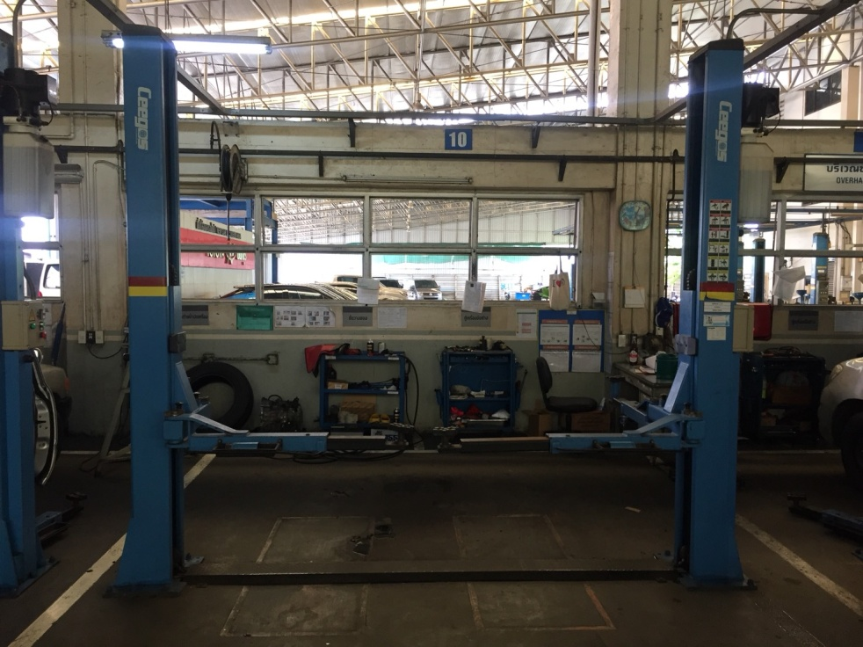

1
7

9
2

3

6

10

4
5
ระดับต่างกันไม่เกิน 5 cm.

ลำดับ | รายการตรวจเช็ค |  |  | รายละเอียดในการตรวจเช็ค
1 | การรั่วของกระบอกไฮโดรลิค |  |  | ต้องไม่มีคราบน้ำมันรั่วซึมระหว่างแกนลูกสูบกับซีลกันฝุ่น, ระดับน้ำมันในถังต้องไม่ต่ำกว่า MIN
2 | ระบบ Safety Lock |  |  | เมื่อทดสอบกดปุ่มให้ล็อคลิฟท์ ระบบกลไกล็อคต้องทำงาน (มีเสียงโซลีนอยด์ทำงานเมื่อกดปุ่ม)
3 | การล็อคของแขนยกรถ |  |  | ดูที่เฟืองล็อคที่ปลายแขน ขณะที่ยกลิฟท์ขึ้นจากพื้นล่างสุด เมื่อยกลิฟท์ขึ้นแล้วแขนต้องถูกล็อค
 |  |  |  | ไม่สามารถหมุนได้อีก
4 | ยางรองยกรถ |  |  | ต้องอยู่ในสภาพดีไม่ฉีกขาด ขาต่อไม่เสียรูปทรง และน็อตยึดยางรองขาลิฟท์ต้องแน่น มีครบ 4 ตัว/1 ก้อน
5 | ความต่างระดับแขนลิฟท์ |  |  | ยกลิฟท์ขึ้นให้แขนลิฟท์อยู่ที่ระดับอ้างอิง แขนลิฟท์ซ้ายและขวา อยู่เสมอกันหรือต่างกันไม่เกิน 5 cm.
6 | สลิง โซ่ และลูกรอก |  |  | สลิงไม่มีรอยฉีกขาด ตัวโซ่ไม่มีรอยร้าวหรือแยกและไม่เป็นสนิม ลูกรอกต้องหมุนได้คล่องตัวในช่วงที่ใช้งาน
 |  |  |  | หล่อลื่นด้วยการทาจาระบีบางๆ ที่สายสลิง และสายโซ่
7 | ชุดควมคุมลิฟท์ |  |  | เมนสวิชท์ ปุ่มกดต้องอยู่ในสภาพสมบูรณ์ ไม่แตกหัก และสามารถใช้งานได้ตามปกติ
8 | การขึ้น - ลง ของลิฟท์ |  |  | เมื่อกดลิฟท์ขึ้น ตัวแขนลิฟท์มีการ ขึ้น-ลง ที่ราบเรียบไม่สะดุด
 | และสวิตช์ตัดสูงสุด |  |  | และเมื่อลิฟท์ขึ้นสูงจนแตะตัวลิมิต ระบบต้องหยุดทำงานอัตโนมัติ
9 | น็อตยึดฟันล็อคแขนลิฟท์ (MT) |  |  | น็อตยึดฟันล็อคแขนลิฟท์ทั้ง 2 ข้าง น็อตทั้ง 3 ตัวต้องแน่นไม่คลายตัว
10 | สกรูยึดฐานลิฟท์ทั้งหมด (MT) |  |  | น็อตยึดฐานลิฟท์ทั้ง 2 ข้าง ต้องขันแน่นทุกตัว (8 ตัว / 1 เสา)
หมายเหตุ |  | : | ให้ผู้รับผิดชอบ นำภาพประกอบการบำรุงรักษาไปติดที่ลิฟท์ให้ตรงตามยี่ห้อ รุ่น ที่ใช้หน้างานจริง

ลิฟท์คานล่าง LAUNCH
บริษัท โตโยต้านนทบุรี ผู้จำหน่ายโตโยต้า จำกัด
ตารางการตรวจเช็คและบำรุงรักษา ลิฟท์ยกรถ 2 เสา (คานล่าง)
ยี่ห้อ LAUNCH รุ่น 235SBA

8
ฟังเสียงการขึ้น-ลง ของแขนลิฟท์ทั้ง 2 ข้าง
6

2

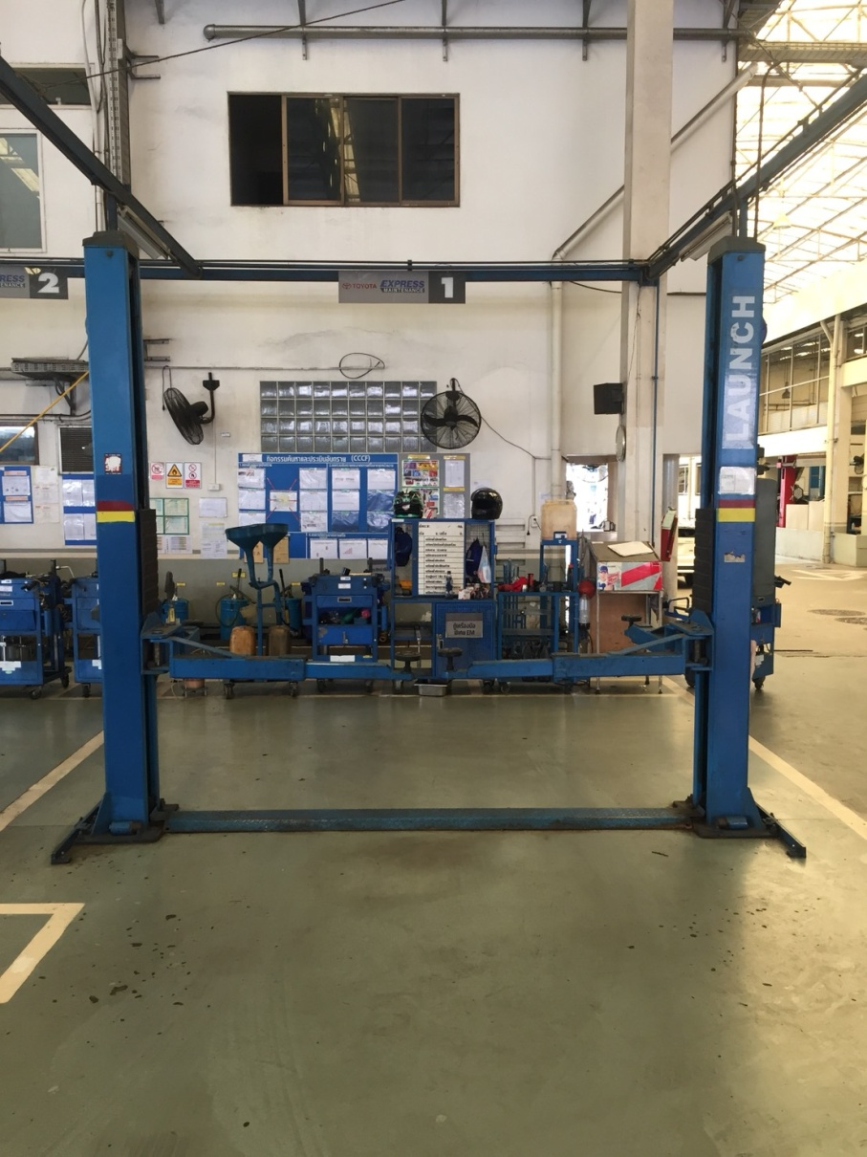

1

9
3
7

6

10

4
5
ระดับต่างกันไม่เกิน 5 cm.

ลำดับ | รายการตรวจเช็ค |  |  | รายละเอียดในการตรวจเช็ค
1 | การรั่วของกระบอกไฮโดรลิค |  |  | ต้องไม่มีคราบน้ำมันรั่วซึมระหว่างแกนลูกสูบกับซีลกันฝุ่น ให้ดึงก้านวัดระดับน้ำมันออกมา
 |  |  |  | ระดับน้ำมันในถังต้องไม่ต่ำกว่า MIN
2 | ระบบ Safety Lock |  |  | เมื่อทดสอบกดปุ่มให้ล็อคลิฟท์ ระบบกลไกล็อคต้องทำงาน (มีเสียงโซลีนอยด์ทำงานเมื่อกดปุ่ม)
3 | การล็อคของแขนยกรถ |  |  | ดูที่เฟืองล็อคที่ปลายแขน ขณะที่ยกลิฟท์ขึ้นจากพื้นล่างสุด เมื่อยกลิฟท์ขึ้นแล้วแขนต้องถูกล็อค
 |  |  |  | ไม่สามารถหมุนได้อีก
4 | ยางรองยกรถ |  |  | ต้องอยู่ในสภาพดีไม่ฉีกขาด ขาต่อไม่เสียรูปทรง และน็อตยึดยางรองขาลิฟท์ต้องแน่น มีครบ 2 ตัว/1 ก้อน
5 | ความต่างระดับแขนลิฟท์ |  |  | ยกลิฟท์ขึ้นให้แขนลิฟท์อยู่ที่ระดับอ้างอิง แขนลิฟท์ซ้ายและขวา อยู่เสมอกันหรือต่างกันไม่เกิน 5 cm
6 | สลิง โซ่ และลูกรอก |  |  | สลิงไม่มีรอยฉีกขาด ตัวโซ่ไม่มีรอยร้าวหรือแยกและไม่เป็นสนิม ลูกรอกต้องหมุนได้คล่องตัวในช่วงที่ใช้งาน
 |  |  |  | หล่อลื่นด้วยการทาจาระบีบางๆ ที่สายสลิง และสายโซ่
7 | ชุดควมคุมลิฟท์ |  |  | เมนสวิตช์ ปุ่มกดต้องอยู่ในสภาพสมบูรณ์ ไม่แตกหัก และสามารถใช้งานได้ตามปกติ
8 | การขึ้น - ลง ของลิฟท์ |  |  | เมื่อกดลิฟท์ขึ้น ตัวแขนลิฟท์มีการ ขึ้น-ลง ที่ราบเรียบไม่สะดุด (ไม่มีลิมิตสวิตช์ตัดขึ้นสุด)
9 | น็อตยึดฟันล็อคแขนลิฟท์ (MT) |  |  | น็อตยึดฟันล็อคแขนลิฟท์ทั้ง 2 ข้าง น็อตทั้ง 3 ตัวต้องแน่นไม่คลายตัว
10 | สกรูยึดฐานลิฟท์ทั้งหมด (MT) |  |  | น็อตยึดฐานลิฟท์ทั้ง 2 ข้าง ต้องขันแน่นทุกตัว (12 ตัว / 1 เสา)
หมายเหตุ |  | : | ให้ผู้รับผิดชอบ นำภาพประกอบการบำรุงรักษาไปติดที่ลิฟท์ให้ตรงตามยี่ห้อ รุ่น ที่ใช้หน้างานจริง

ลิฟท์คานล่าง YSJ 2.5
บริษัท โตโยต้านนทบุรี ผู้จำหน่ายโตโยต้า จำกัด
ตารางการตรวจเช็คและบำรุงรักษา ลิฟท์ยกรถ 2 เสา (คานล่าง)
ยี่ห้อ SUNSHINE รุ่น YSJ 2.5

8
6

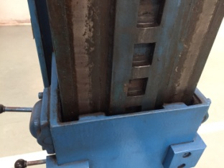
5
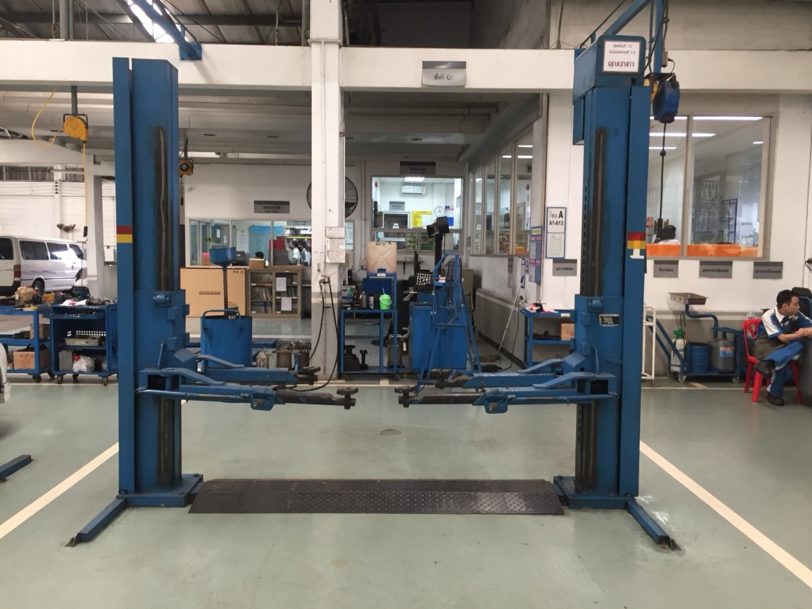

7
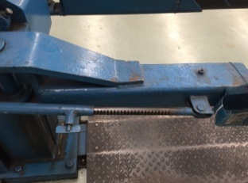
3

2
9

10
1

4
5

ระดับต่างกันไม่เกิน 5 cm.

ลำดับ | รายการตรวจเช็ค |  |  | รายละเอียดในการตรวจเช็ค
1 | การรั่วของกระบอกไฮโดรลิค |  |  | ต้องไม่มีคราบน้ำมันรั่วซึมระหว่างแกนลูกสูบกับซีลกันฝุ่น
2 | ระบบ Safety Lock |  |  | เมื่อทดสอบโยกแขนล็อคลิฟท์ ระบบกลไกล็อคต้องทำงาน (มีเสียงดัง "แต๊ก" เมื่อกดแขนลิฟท์ขึ้น)
3 | การล็อคของแขนยกรถ |  |  | ต้องสามารถหมุนบีบคันบังคับเพื่อล็อคและปลดล็อคแขนลิฟท์ได้
4 | ยางรองยกรถ |  |  | ต้องอยู่ในสภาพดีไม่ฉีกขาด ขาต่อไม่เสียรูปทรง และน็อตยึดยางรองขาลิฟท์ต้องแน่น มีครบ 4 ตัว/1 ก้อน
5 | ความต่างระดับแขนลิฟท์ |  |  | ยกลิฟท์ขึ้นให้แขนลิฟท์อยู่ที่ระดับอ้างอิง แขนลิฟท์ซ้ายและขวา อยู่เสมอกันหรือต่างกันไม่เกิน 5 cm
6 | โซ่และลูกรอก |  |  | ตัวโซ่ไม่มีรอยร้าวหรือแยก และไม่เป็นสนิม ลูกรอกต้องหมุนได้คล่องตัวในช่วงที่ใช้งาน
 |  |  |  | หล่อลื่นด้วยการทาจาระบีบางๆ ที่สายโซ่
7 | ชุดควมคุมลิฟท์ |  |  | คันโยกลิฟท์ขึ้น ต้องอยู่ในสภาพสมบูรณ์ไม่บิดงอ และสามารถใช้งานได้ตามปกติ
8 | การขึ้น - ลง ของลิฟท์ |  |  | เมื่อกดลิฟท์ขึ้น ตัวแขนลิฟท์มีการ ขึ้น-ลง ที่ราบเรียบไม่สะดุด และเมื่อลิฟท์ขึ้นสูงจนแตะตัวลิมิต
 | และสวิตช์ตัดสูงสุด |  |  | ระบบต้องหยุดทำงานอัตโนมัติ
9 | เกลียวสลักล๊อคแขนลิฟท์ (MT) |  |  | เกลียวขันล็อคแขนลิฟท์ต้องหมุนได้คล่อง และเมื่อขันจนชนแกนล็อคจะต้องแน่น
10 | สกรูยึดฐานลิฟท์ทั้งหมด (MT) |  |  | น็อตยึดฐานลิฟท์ทั้ง 2 ข้าง ต้องขันแน่นทุกตัว (8 ตัว / 1 เสา)
หมายเหตุ |  | : | ให้ผู้รับผิดชอบ นำภาพประกอบการบำรุงรักษาไปติดที่ลิฟท์ให้ตรงตามยี่ห้อ รุ่น ที่ใช้หน้างานจริง

